エビデンス
試験エビデンス |  | システム名 | 在庫管理システム | 作成者 | 溝口 | 作成日 | 2024-11-01
 |  | 業務分類 | Admin
 |  | 機能 | 在庫一覧 | 更新者 | 溝口 | 更新日 | 2024-11-05
 |  | 機能ID | IA01
項番 | 1.1-1.1
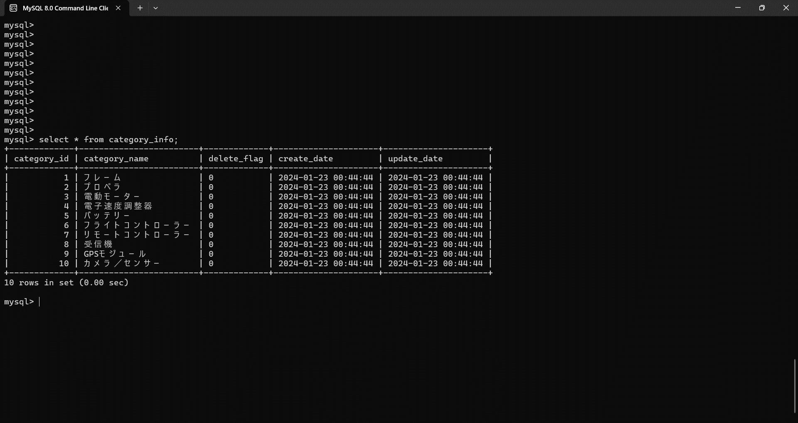

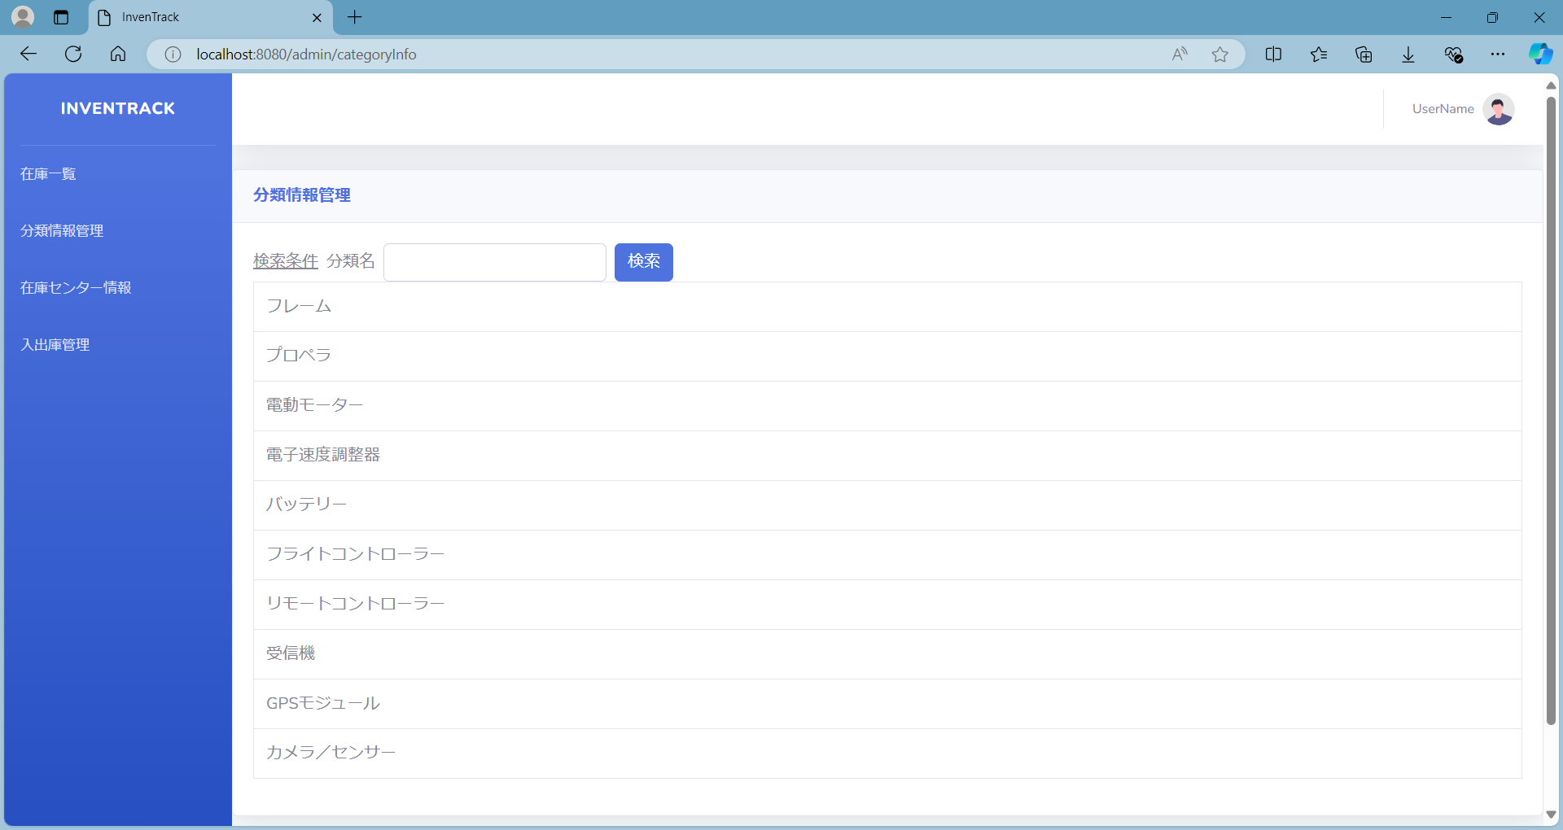

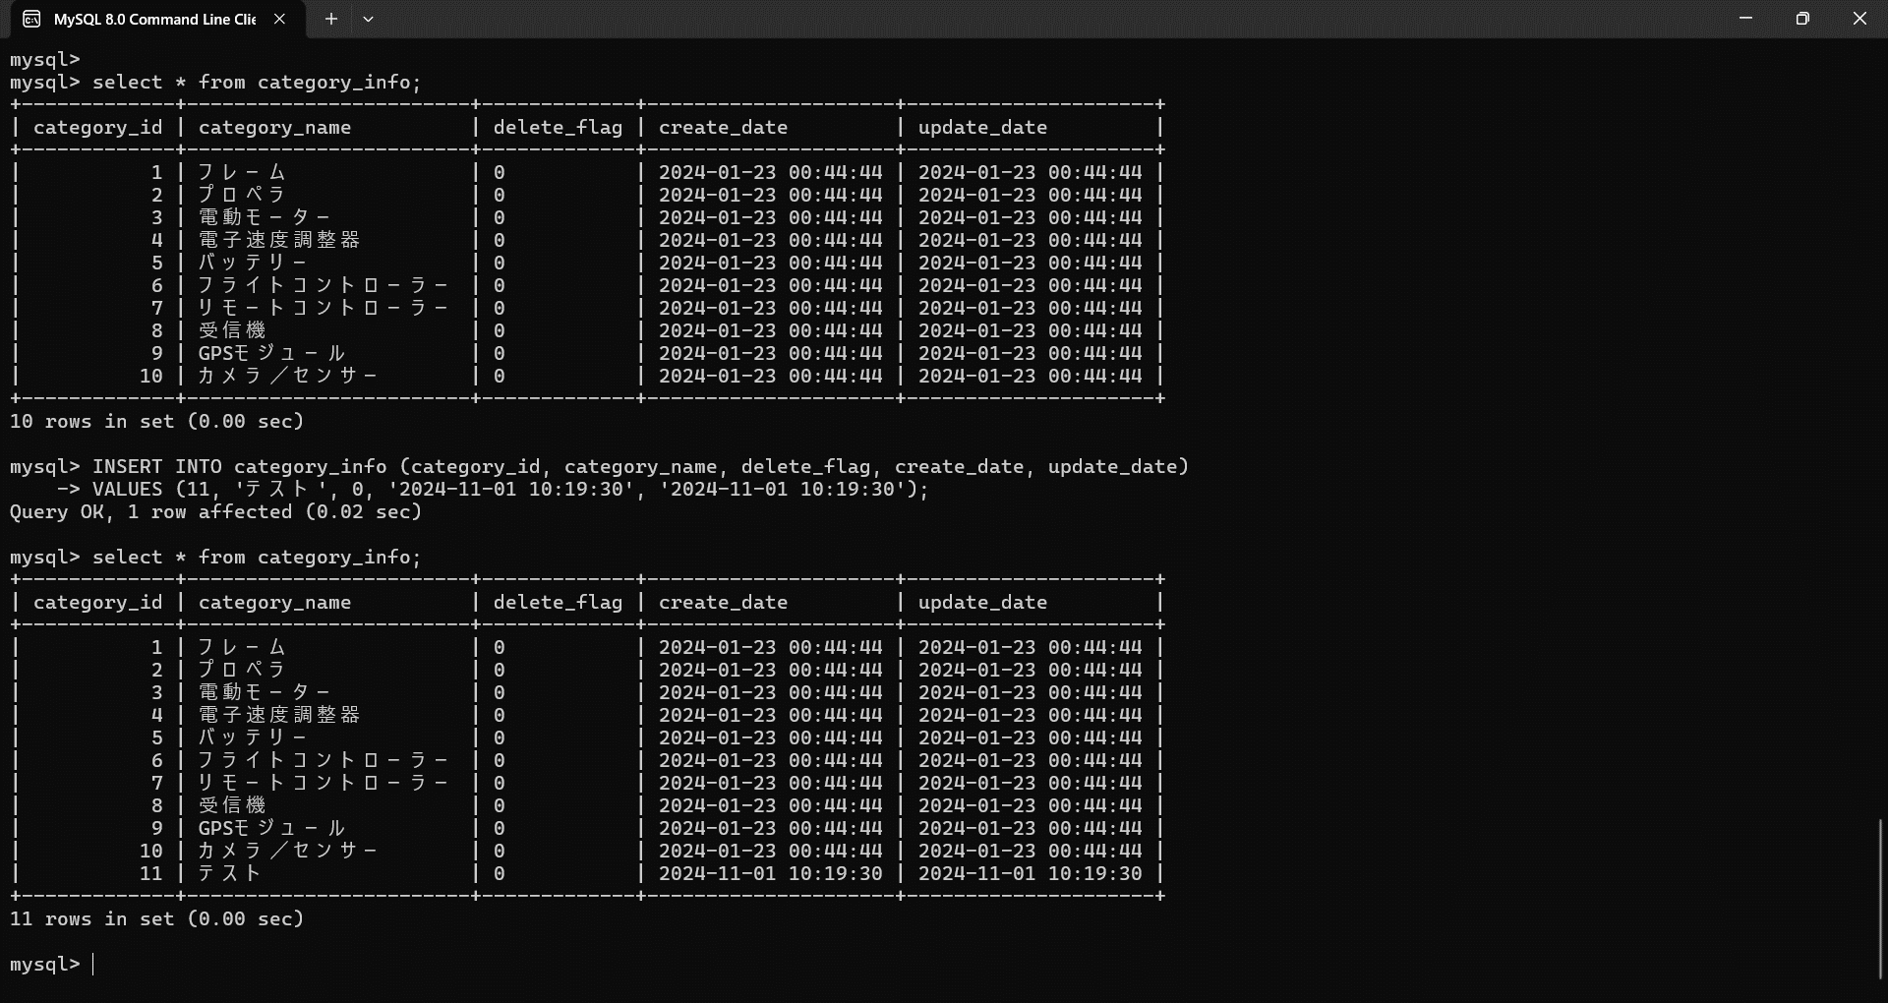



項番 | 2.1-1.1


項番 | 2.1-2.1

項番 | 2.2-1.0
項番 | 2.2-1.1
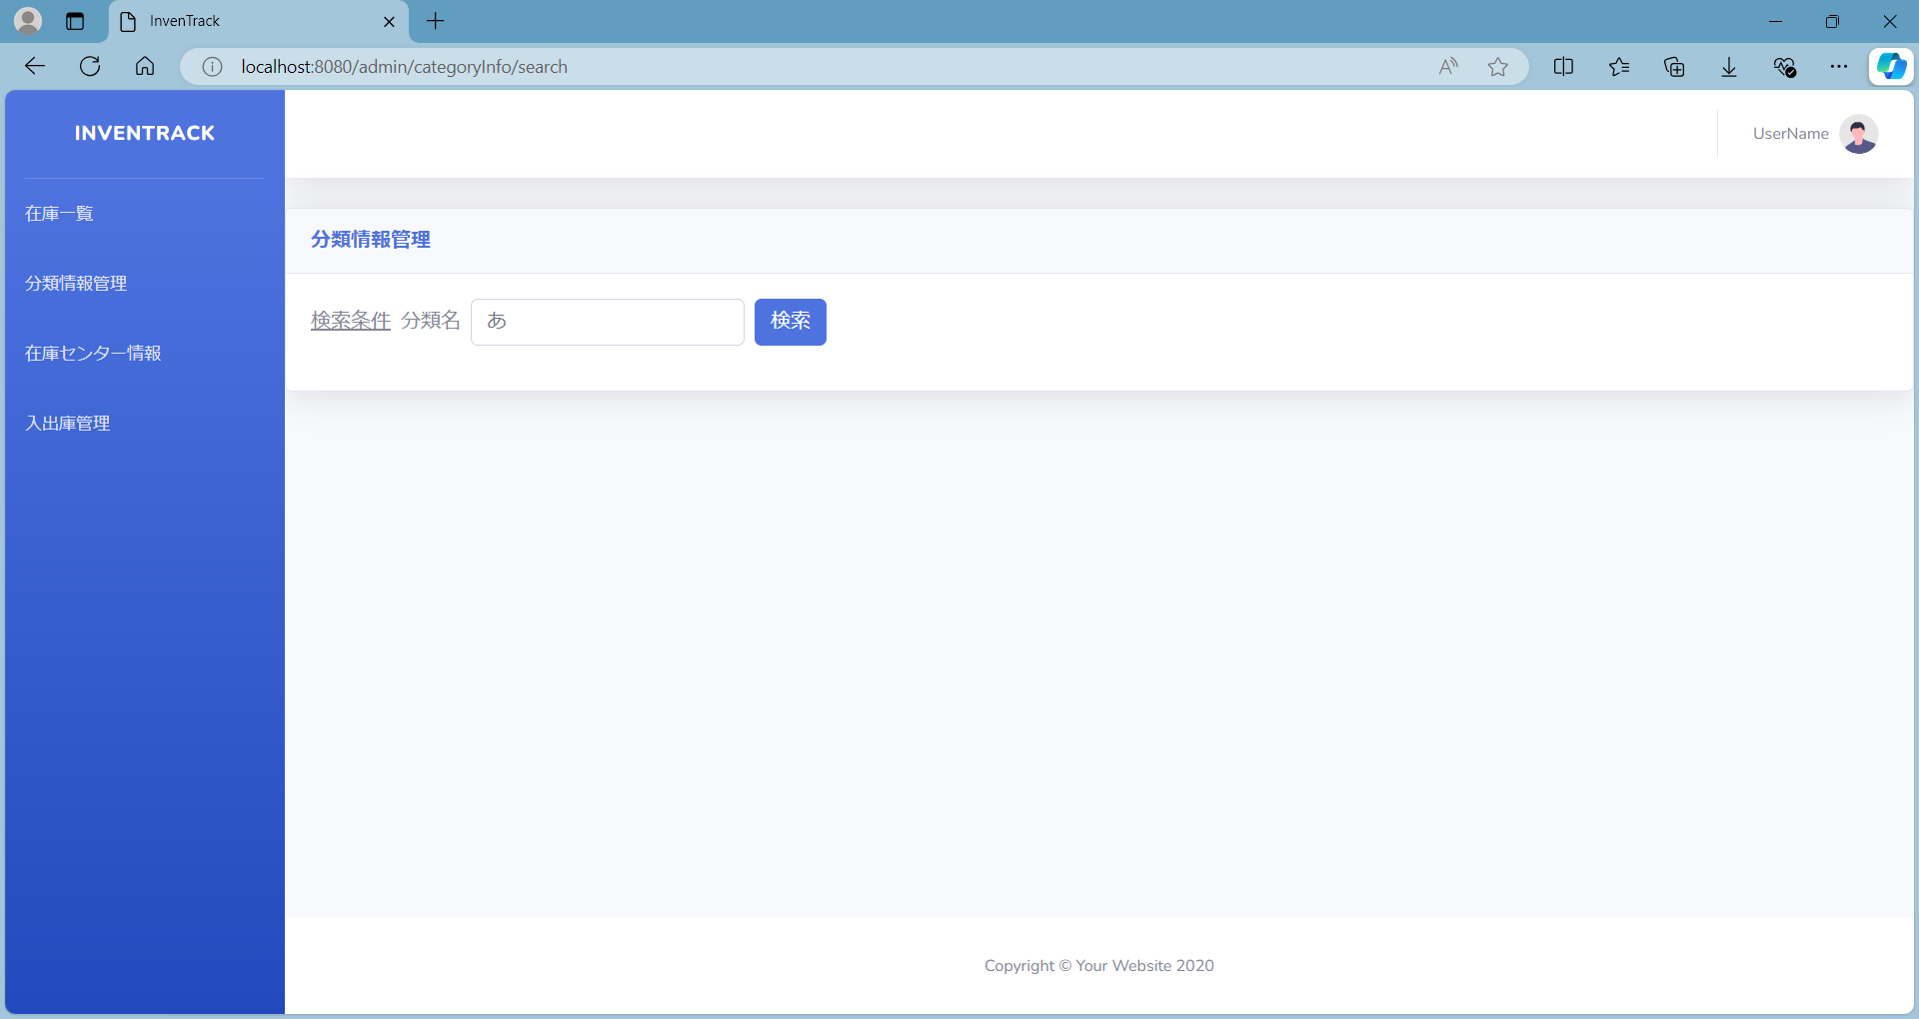

項番 | 2.2-1.2
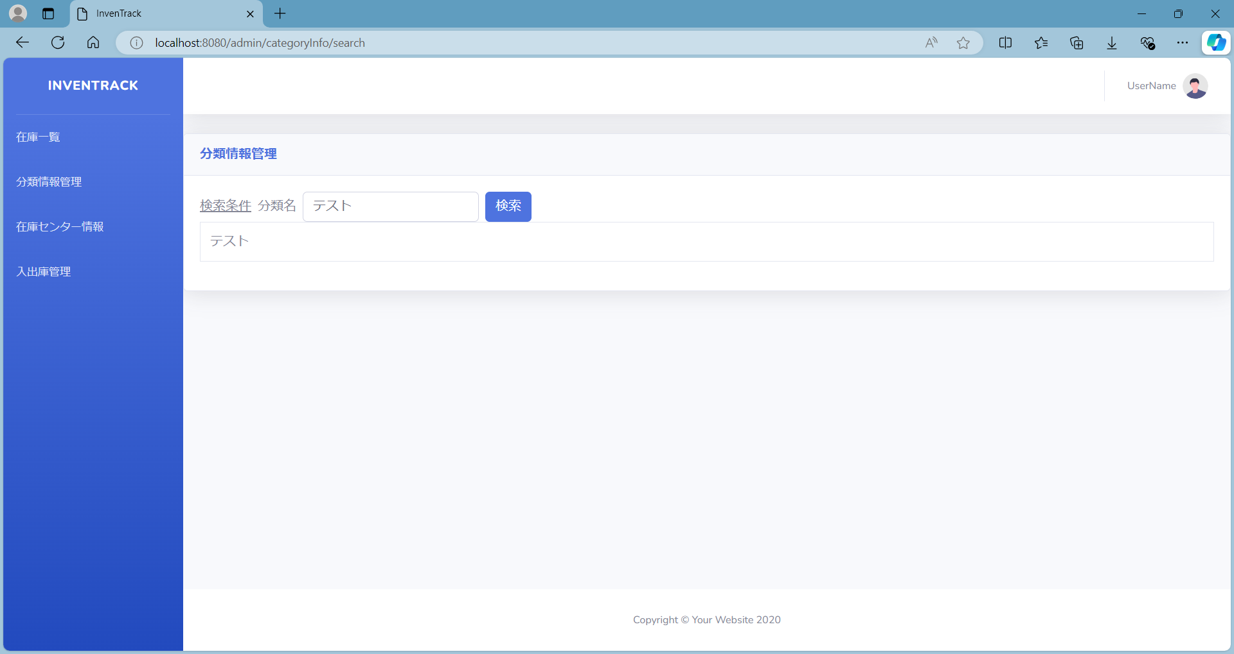

項番 | 2.2-1.3


項番 | 2.2-2.1

項番 | 2.2-2.2

エビデンス(2.2-2.3)
項番 | 2.2-2.3


何も入力していないことを確認。





「 （半角スペース）」と入力されていることを確認。





















何も入力していないことを確認。

「フライト兼リモートコントローラー」と入力されていることを確認。

